3.6
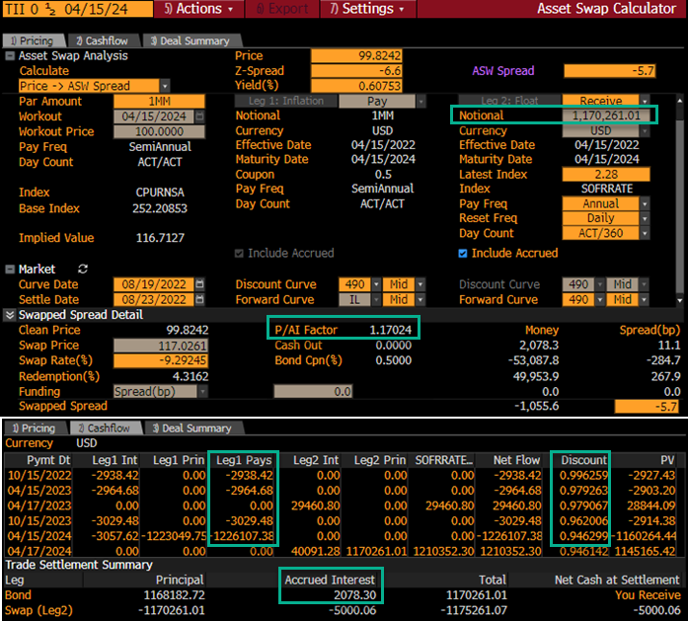
Settle Date |  | Clean | IndxRatio | Gross Prc | Accrued
08/23/2022 |  | 99.8242 | 1.17024 | 116.8183 | 0.2078 | (**Gross Prc = C2*D2)
 | (Act/360) |  |  | Bond
Pay Date | Days | Tenor | Discount | Payment
10/15/2022 | 53 | 0.147 | 0.996259 | 0.2938
04/15/2023 | 182 | 0.506 | 0.979263 | 0.2965
10/15/2023 | 183 | 0.508 | 0.962006 | 0.3029
04/15/2024 | 183 | 0.508 | 0.946299 | 122.6107 | ( Formula of column E)
 |  |  | Annuity | 1.61180 | =SUMPRODUCT(C5:C8,D5:D8)
 |  |  | B swap | 116.901 | =SUMPRODUCT(D5:D8,E5:E8)
 |  |  | Dirty price | 117.026 | =E2+F2
 |  |  | ParPar Spread | -7.8 | =(E12-E13)/E11*100
 |  |  | ASW Sprd (Proceeds) | -6.6 | =E14/E13*100

